dla podanego x taylor n = 1 (2)
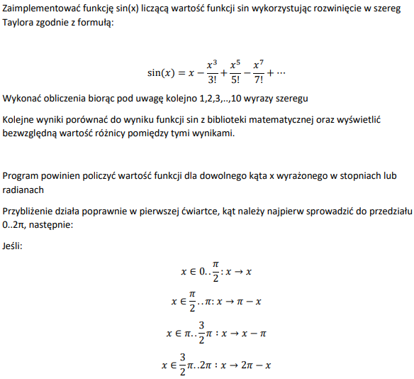
 | x
 | 4
wykres roznic pomiedzy taylorem dla sinusa n stopnia i wbudowana funkcja sinusa
taylor
stopnia | wzor | wynik | sin(x) | roznica
1 | x+… | -0.85840734641 | -0.75680249531 | 0.1016048511
2 | x+… | -0.85840734641 | -0.75680249531 | 0.1016048511
3 | x-(x^3/3!)+… | -0.75298588633 | -0.75680249531 | 0.0038166089748
4 | x-(x^3/3!)+… | -0.75298588633 | -0.75680249531 | 0.0038166089748
5 | x-(x^3/3!)+(x^5/5!)+… | -0.75686994591 | -0.75680249531 | 6.7450600629E-05
6 | x-(x^3/3!)+(x^5/5!)+… | -0.75686994591 | -0.75680249531 | 6.7450600629E-05
7 | x-(x^3/3!)+(x^5/5!)-(x^7/7!)… | -0.75680180256 | -0.75680249531 | 6.9274366643E-07
8 | x-(x^3/3!)+(x^5/5!)-(x^7/7!)… | -0.75680180256 | -0.75680249531 | 6.9274366643E-07
9 | x-(x^3/3!)+(x^5/5!)-(x^7/7!)+(x^9/9!)… | -0.75680249996 | -0.75680249531 | 4.6496787531E-09
10 | x-(x^3/3!)+(x^5/5!)-(x^7/7!)+(x^9/9!)… | -0.75680249996 | -0.75680249531 | 4.6496787531E-09

x=1 ->10 dla taylora stopnia 10
x | taylor 10 stopnia dla x | sin(X) | roznica
1 | 0.8418678351 | 0.84147098481 | 0.00039685028911
2 | 0.91030024869 | 0.90929742683 | 0.0010028218638
3 | 0.14112000851 | 0.14112000806 | 4.5277703808E-10
4 | -0.75693878665 | -0.75680249531 | 0.00013629133827
5 | -0.96119779402 | -0.95892427466 | 0.002273519354
6 | -0.27941555615 | -0.2794154982 | 5.7955499067E-08
7 | 0.65702518696 | 0.65698659872 | 3.8588239427E-05
8 | 0.99408911966 | 0.98935824662 | 0.0047308730399
9 | 0.41211947547 | 0.41211848524 | 9.9022566968E-07
10 | -0.54402937985 | -0.54402111089 | 8.2689635259E-06

postac wielomianu:
= JEŻELI( ORAZ((MOD(x;2*PI()))>=0;(MOD(x;2*PI()))<(PI()/2)); (MOD(x;2*PI()))-(POTĘGA((MOD(x;2*PI()));3)/SILNIA(3)) + (POTĘGA((MOD(x;2*PI()));5)/SILNIA(5)) + (POTĘGA((MOD(x;2*PI()));7)/SILNIA(7)) + (POTĘGA((MOD(x;2*PI()));9)/SILNIA(9)); JEŻELI( ORAZ((MOD(x;2*PI()))>=(PI()/2);(MOD(x;2*PI()))<PI()); (PI()-(MOD(x;2*PI())))-(POTĘGA((PI()-(MOD(x;2*PI())));3)/SILNIA(3)) + (POTĘGA((PI()-(MOD(x;2*PI())));5)/SILNIA(5)) + (POTĘGA((PI()-(MOD(x;2*PI())));7)/SILNIA(7)) + (POTĘGA((PI()-(MOD(x;2*PI())));9)/SILNIA(9)); JEŻELI(ORAZ((MOD(x;2*PI()))>=PI(); (MOD(x;2*PI()))< (PI()*3/2)); -(((MOD(x;2*PI()))-PI())-(POTĘGA(((MOD(x;2*PI()))-PI());3)/SILNIA(3)) + (POTĘGA(((MOD(x;2*PI()))-PI());5)/SILNIA(5)) + (POTĘGA(((MOD(x;2*PI()))-PI());7)/SILNIA(7)) + (POTĘGA(((MOD(x;2*PI()))-PI());9)/SILNIA(9))); -((2*PI() - (MOD(x;2*PI())))-(POTĘGA((2*PI() - (MOD(x;2*PI())));3)/SILNIA(3)) + (POTĘGA((2*PI() - (MOD(x;2*PI())));5)/SILNIA(5)) + (POTĘGA((2*PI() - (MOD(x;2*PI())));7)/SILNIA(7)) + (POTĘGA((2*PI() - (MOD(x;2*PI())));9)/SILNIA(9))))))

